关系图
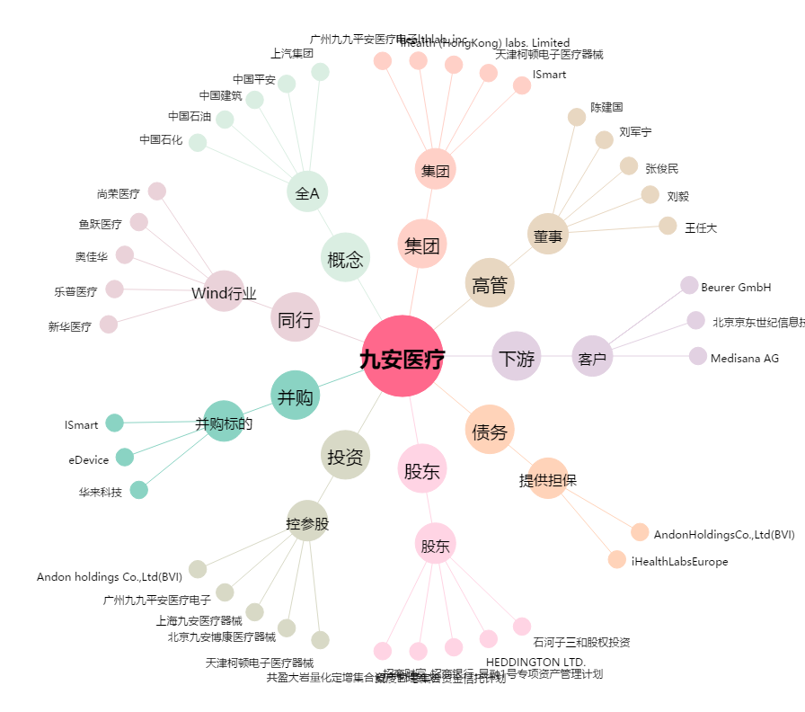
九安医疗[002432.SZ] - 关系概览图

